Sheet1
Алгоритм Хаффмана:
Данная последовательность
Символ | В | А | П | О | Р | Л | Д | Ж | Э | Я | Всего вхождений:
Число вхождений | 110 | 20 | 25 | 45 | 45 | 5 | 130 | 25 | 160 | 133 | 698
Вероятность: | 0.15759312321 | 0.028653295129 | 0.035816618911 | 0.06446991404 | 0.06446991404 | 0.0071633237822 | 0.18624641834 | 0.035816618911 | 0.22922636103 | 0.19054441261
Отсортируем по числу вхождений
Символ | Э | Я | Д | В | О | Р | П | Ж | А | Л
Число вхождений | 160 | 133 | 130 | 110 | 45 | 45 | 25 | 25 | 20 | 5

Возьмём два символа с наименьшей частотой и сформируем из них узел
Символ | Э | Я | Д | В | О | Р | А, Л | Ж | П
Число вхождений | 160 | 133 | 130 | 110 | 45 | 45 | 25 | 25 | 25

Затем заново объединим минимальные
Символ | Э | Я | Д | В | П, Ж | О | Р | А, Л
Число вхождений | 160 | 133 | 130 | 110 | 50 | 45 | 45 | 25

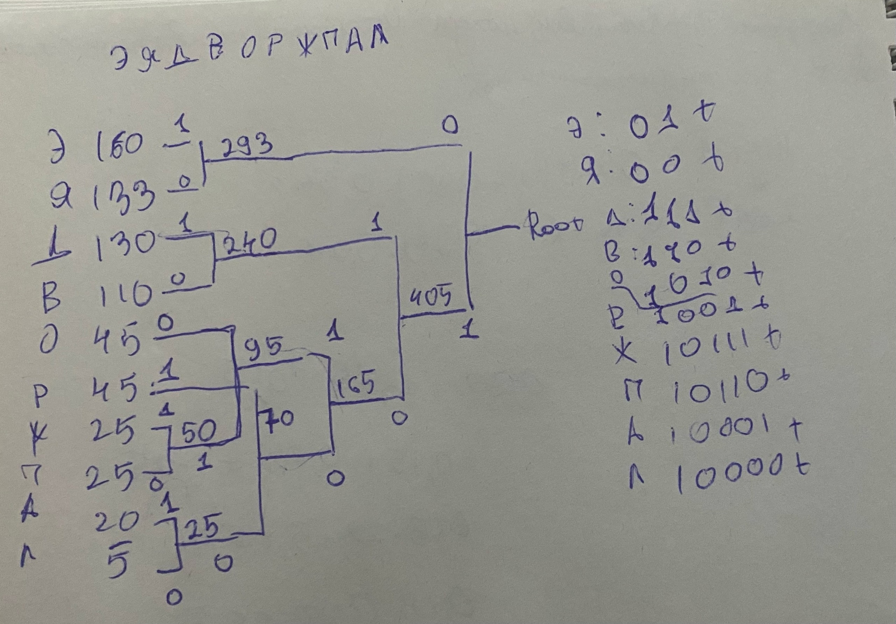
Символ | Э | Я | Д | В | Р, А, Л | П, Ж | О
Число вхождений | 160 | 133 | 130 | 110 | 70 | 50 | 45

Символ | Э | Я | Д | В | П, Ж, О | Р, А, Л
Число вхождений | 160 | 133 | 130 | 110 | 95 | 70

Символ | П, Ж, О, Р, А, Л | Э | Я | Д | В
Число вхождений | 165 | 160 | 133 | 130 | 110

Символ | Д, В | П, Ж, О, Р, А, Л | Э | Я
Число вхождений | 240 | 165 | 160 | 133

Символ | Э, Я | Д, В | П, Ж, О, Р, А, Л
Число вхождений | 293 | 240 | 165

Символ | Д, В П, Ж, О, Р, А, Л | Э, Я
Число вхождений | 405 | 293

Символ | Э, Я, Д, В П, Ж, О, Р, А, Л
Число вхождений | Root

Дошли до корня. Теперь идем в обратную сторону. Если при разделении значение больше, то ставим 1. Если меньше, то 0

Э, Я, Д, В П, Ж, О, Р, А, Л
Root
 |  |  |  |  | - не меняющиеся элементы
Д, В П, Ж, О, Р, А, Л | Э, Я |  |  |  | - элементы, увеличивающие путь
405 | 293 |  |  |  | - дошли до буквы
1 | 0

Э, Я | Д, В | П, Ж, О, Р, А, Л
293 | 240 | 165
0 | 11 | 10
 |  |  |  |  | Окончательно имеем: |  |  | Средняя длина кода: | 2.9240687679
Д, В | П, Ж, О, Р, А, Л | Э | Я |  | Э | 01 |  | Длина равномерного кода: | 10 < 2^4 => 4
240 | 165 | 160 | 133 |  | Я | 00 |  | Коэффициент: | 1.3679568839
11 | 10 | 01 | 00 |  | Д | 111 |  | Степень сжатия: | 0.73101719198
 |  |  |  |  | В | 110
П, Ж, О, Р, А, Л | Д | В |  |  | О | 1010
165 | 130 | 110 |  |  | Р | 1001
10 | 111 | 110 |  |  | Ж | 10111
 |  |  |  |  | П | 10110
П, Ж, О | Р, А, Л |  |  |  | А | 10001
95 | 70 |  |  |  | Л | 10000
101 | 100

Р, А, Л | П, Ж | О
70 | 50 | 45
100 | 1011 | 1010

П, Ж | Р | А, Л
50 | 45 | 25
1011 | 1001 | 1000

А, Л | Ж | П
25 | 25 | 25
1000 | 10111 | 10110

А | Л
20 | 5
10001 | 10000

